LEVY
Parámetro | Valor | Aleatorio | Dato | Indicador | Calculado de datos | Cálculo paramétrico
miu | 0 | 0.28330966891 | 0.86870058146 | media | 570264.59234 | inf
c | 1 | 0.99263657856 | 11741.091657 | varianza | 6.9800284619E+14 | inf
 |  | 0.40603789728 | 1.4484945505 | desviación | 26419743.492 | inf
 |  | 0.20213575961 | 0.61467519542 | asimetria | 46.453988748 | undefined
 |  | 0.59006586451 | 3.4454076253 | curtosis | 2153.984853 | undefined
 |  | 0.9776204478 | 1270.7596732 | mediana | 2.0519218637 | 2.1981093383
 |  | 0.0043490538605 | 0.12297084757 | moda |  | 0.33333333333
 |  | 0.15837400264 | 0.50259256176
$$E[x]$$
 |  | 0.87134865263 | 38.129527043 | Momentos no centrados
$$E[x^{2}]$$
 |  | 0.53687073898 | 2.6221228281 |  | 570264.59234
$$E[x^{3}]$$
 |  | 0.079419648017 | 0.32501951477 |  | 6.9800459894E+14
$$E[x^{4}]$$
 |  | 0.60155347289 | 3.6675813264 |  | 8.5666384486E+23
 |  | 0.56786063782 | 3.0648969982 |  | 1.0513913333E+33
 |  | 0.98564050306 | 3087.129017
$$μ_{1}$$
 |  | 0.23029343484 | 0.69490378742 | Momentos centrados
$$μ_{2}$$
 |  | 0.86632892894 | 35.294856718 |  | 0
$$μ_{3}$$
 |  | 0.22568001478 | 0.68125323237 |  | 6.9767939723E+14
$$μ_{4}$$
 |  | 0.80587660873 | 16.558340228 |  | 8.5547007384E+23
 |  | 0.23262159837 | 0.70187284186 |  | 1.0494385947E+33
 |  | 0.4480650073 | 1.7374924156
 |  | 0.51737649154 | 2.3859517168
 |  | 0.94030064412 | 178.29089996
 |  | 0.39679818336 | 1.3927426364
 |  | 0.22889413915 | 0.69074127018
 |  | 0.8676814264 | 36.026966502
 |  | 0.75435815259 | 10.213966029
 |  | 0.092830702909 | 0.35403391599
 |  | 0.41509474601 | 1.505658762
 |  | 0.86045318125 | 32.357543082
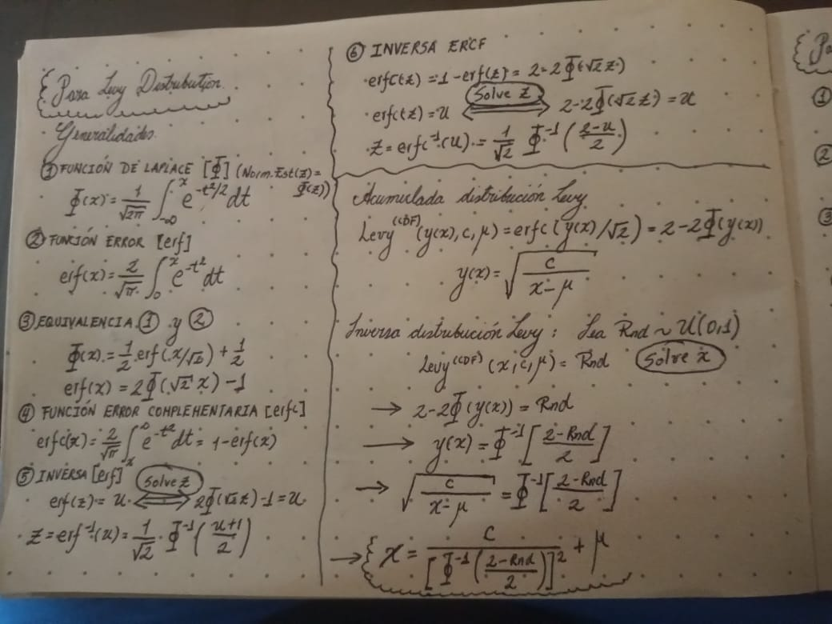
 |  | 0.76677174107 | 11.367293026
 |  | 0.33445221805 | 1.0734429769
 |  | 0.84422376815 | 25.900179069
 |  | 0.72717700875 | 8.2156120083
 |  | 0.13062973269 | 0.43763583072
 |  | 0.088869359795 | 0.34545470413
 |  | 0.92337786133 | 108.10188258
 |  | 0.53603305267 | 2.6113632341
 |  | 0.14896872919 | 0.4801277063
 |  | 0.99997722475 | 1227309111.1
 |  | 0.94840613957 | 238.82406516
 |  | 0.97679443727 | 1181.8801379
 |  | 0.82224936498 | 19.814185438
 |  | 0.40556969432 | 1.4456084478
 |  | 0.3667901121 | 1.2277314664
 |  | 0.16331137591 | 0.51459030545
 |  | 0.84130890457 | 24.945211197
 |  | 0.76959230697 | 11.655660416
 |  | 0.53062794539 | 2.5433070394
 |  | 0.0030013898016 | 0.11355089928
 |  | 0.61122488782 | 3.870042325
 |  | 0.58189664453 | 3.2983874532
 |  | 0.06203232822 | 0.28717501498
 |  | 0.30904854075 | 0.96642862016
 |  | 0.69135529941 | 6.3442882337
 |  | 0.14759908481 | 0.47689672635
 |  | 0.16314603619 | 0.5141861483
 |  | 0.72625064826 | 8.1577951052
 |  | 0.34833869878 | 1.1370098384
 |  | 0.46846011359 | 1.9025661794
 |  | 0.54554482884 | 2.7370324274
 |  | 0.39883232721 | 1.4048021743
 |  | 0.81760639302 | 18.801324298
 |  | 0.4851378521 | 2.0521583693
 |  | 0.6694157167 | 5.485874673
 |  | 0.60794259901 | 3.7996549455
 |  | 0.47416794205 | 1.9521848189
 |  | 0.72471863574 | 8.0634545421
 |  | 0.42924944871 | 1.6003755191
 |  | 0.81099542299 | 17.485902069
 |  | 0.8319710763 | 22.213375134
 |  | 0.84516359406 | 26.219641209
 |  | 0.99674884274 | 60228.460883
 |  | 0.18047696361 | 0.55750928449
 |  | 0.81016195926 | 17.329744796
 |  | 0.14192108149 | 0.46360579614
 |  | 0.22287285629 | 0.67304856037
 |  | 0.10562054524 | 0.38188992708
 |  | 0.41475624681 | 1.5034755784
 |  | 0.52081016 | 2.4254851911
 |  | 0.41568928478 | 1.5095022678
 |  | 0.79655442647 | 15.045420279
 |  | 0.46400942284 | 1.8649554924
 |  | 0.1928796795 | 0.58980221191
 |  | 0.93070593427 | 132.24947385
 |  | 0.61226997762 | 3.8928287003
 |  | 0.35265973165 | 1.157590095
 |  | 0.42207527454 | 1.5515189051
 |  | 0.34796971592 | 1.135270552
 |  | 0.35926334636 | 1.1898152233
 |  | 0.81361744614 | 17.990896744
 |  | 0.28957246068 | 0.89157704635
 |  | 0.96466248972 | 509.47645723
 |  | 0.17375556245 | 0.54047062374
 |  | 0.51120296324 | 2.3169389553
 |  | 0.19096751671 | 0.58474826328
 |  | 0.78949923219 | 14.031514233
 |  | 0.07610617112 | 0.31784844629
 |  | 0.56189606885 | 2.9723696721
 |  | 0.081776247288 | 0.33011566308
 |  | 0.76871222175 | 11.564549954
 |  | 0.31054853933 | 0.97243968008
 |  | 0.16874992448 | 0.52797932171
 |  | 0.74926557691 | 9.7896002949
 |  | 0.11198175862 | 0.39587838074
 |  | 0.22372849679 | 0.67554138648
 |  | 0.17672141629 | 0.5479506555
 |  | 0.36629740878 | 1.2252096615
 |  | 0.21422677166 | 0.64824361956
 |  | 0.41738336831 | 1.5205170609
 |  | 0.74183722023 | 9.2150240218
 |  | 0.57973076181 | 3.2608329205
 |  | 0.36875589398 | 1.2378495846
 |  | 0.16222586734 | 0.51193993716
 |  | 0.035157291371 | 0.22535111939
 |  | 0.051608396106 | 0.26396240605
 |  | 0.97715574198 | 1219.5716345
 |  | 0.81269357752 | 17.810541047
 |  | 0.24701740092 | 0.74621633899
 |  | 0.22276421151 | 0.67273253384
 |  | 0.41815429949 | 1.5255607299
 |  | 0.80434462756 | 16.294788432
 |  | 0.75283199872 | 10.08403624
 |  | 0.10079313819 | 0.37134017008
 |  | 0.64669450714 | 4.7597964415
 |  | 0.49889224275 | 2.1867861061
 |  | 0.026325477755 | 0.20265423819
 |  | 0.13913104278 | 0.45713374095
 |  | 0.18594742776 | 0.57161221479
 |  | 0.97280066705 | 860.19187461
 |  | 0.5840030809 | 3.3354727931
 |  | 0.57388784957 | 3.1623496816
 |  | 0.64261525326 | 4.6438602933
 |  | 0.98625431867 | 3369.0279358
 |  | 0.49193381672 | 2.1173262688
 |  | 0.70207328013 | 6.8341468375
 |  | 0.63719977262 | 4.4959349594
 |  | 0.79381351862 | 14.639147979
 |  | 0.70430251996 | 6.9427739019
 |  | 0.73228783074 | 8.5454510661
 |  | 0.6578320155 | 5.0976760296
 |  | 0.2907873432 | 0.89607946039
 |  | 0.59926842444 | 3.6218670255
 |  | 0.84441848915 | 25.965892739
 |  | 0.034212907977 | 0.22301355271
 |  | 0.46758386111 | 1.8950878393
 |  | 0.51465799777 | 2.3552405316
 |  | 0.23338357692 | 0.70416561691
 |  | 0.7498602712 | 9.8378238322
 |  | 0.38001474824 | 1.2975988553
 |  | 0.31871523958 | 1.0058222791
 |  | 0.5191039788 | 2.4057361746
 |  | 0.92191800631 | 104.0850593
 |  | 0.5291211178 | 2.5247477955
 |  | 0.24117199253 | 0.72794490442
 |  | 0.3812019583 | 1.3040834277
 |  | 0.99002288605 | 6395.1041479
 |  | 0.93126404913 | 134.41128663
 |  | 0.27360264045 | 0.83431005675
 |  | 0.4460370204 | 1.7220516043
 |  | 0.70641930762 | 7.0482179396
 |  | 0.33546488875 | 1.0779507192
 |  | 0.89863206172 | 61.621487464
 |  | 0.26103663491 | 0.79160837943
 |  | 0.40237198315 | 1.4260733759
 |  | 0.16347080857 | 0.51498018225
 |  | 0.98625789892 | 3370.7838098
 |  | 0.78922214538 | 13.993758611
 |  | 0.43674478457 | 1.6533838994
 |  | 0.92161077296 | 103.26815772
 |  | 0.2883239319 | 0.88697208078
 |  | 0.66840136204 | 5.4502509434
 |  | 0.0090776694007 | 0.14689719797
 |  | 0.16489926006 | 0.5184803161
 |  | 0.025402062275 | 0.20014946597
 |  | 0.091524382953 | 0.35120309628
 |  | 0.022793301521 | 0.19289418443
 |  | 0.52892362623 | 2.5223284271
 |  | 0.03145508707 | 0.21607829416
 |  | 0.4174186194 | 1.5207472578
 |  | 0.71552382974 | 7.5288720735
 |  | 0.18778642062 | 0.57640233468
 |  | 0.50680041115 | 2.2692841709
 |  | 0.23504294198 | 0.70917910212
 |  | 0.72743605988 | 8.2318856527
 |  | 0.68652424705 | 6.1397188992
 |  | 0.87916737909 | 43.268430801
 |  | 0.4787250792 | 1.9929599194
 |  | 0.74431590934 | 9.4011931902
 |  | 0.54150392602 | 2.6826947796
 |  | 0.49367839265 | 2.1344751115
 |  | 0.93995907053 | 176.26428592
 |  | 0.8346024075 | 22.936573918
 |  | 0.65406871899 | 4.9798590528
 |  | 0.76870610294 | 11.563920143
 |  | 0.17664691726 | 0.5477620308
 |  | 0.10628904529 | 0.38335503923
 |  | 0.12976518295 | 0.43567073252
 |  | 0.8867796108 | 49.328749357
 |  | 0.67849283998 | 5.8197943511
 |  | 0.391567857 | 1.3622721675
 |  | 0.0071078677617 | 0.13801658392
 |  | 0.31919173671 | 1.0078049536
 |  | 0.019243865445 | 0.18250779366
 |  | 0.41078017385 | 1.4781057846
 |  | 0.94604102174 | 218.31812825
 |  | 0.74584841601 | 9.5190299747
 |  | 0.35867150406 | 1.1868880867
 |  | 0.61070625246 | 3.8588022339
 |  | 0.44121538865 | 1.68600112
 |  | 0.78783768659 | 13.807323632
 |  | 0.54179596929 | 2.6865740493
 |  | 0.98938163546 | 5645.9785073
 |  | 0.46200217323 | 1.8482933103
 |  | 0.63909341172 | 4.5469054017
 |  | 0.69940879481 | 6.7074652543
 |  | 0.20003650183 | 0.6089733832
 |  | 0.24127239877 | 0.72825562893
 |  | 0.60984187344 | 3.8401682276
 |  | 0.44015597428 | 1.6782023506
 |  | 0.14163354139 | 0.46293704061
 |  | 0.083525500785 | 0.33389757372
 |  | 0.672367139 | 5.5914130896
 |  | 0.023907912313 | 0.19602844492
 |  | 0.48535154586 | 2.0541687547
 |  | 0.032691184771 | 0.21920790957
 |  | 0.4242789207 | 1.5663358843
 |  | 0.56528894692 | 3.0245381131
 |  | 0.61359832451 | 3.9220574325
 |  | 0.7461977273 | 9.5461880587
 |  | 0.12697703868 | 0.42935438663
 |  | 0.41739780892 | 1.5206113561
 |  | 0.87374181028 | 39.601498199
 |  | 0.49909763373 | 2.188879952
 |  | 0.45279004559 | 1.7741248442
 |  | 0.96406846494 | 492.75930689
 |  | 0.67286498235 | 5.6094969076
 |  | 0.014276356844 | 0.16656548913
 |  | 0.66812585497 | 5.440631521
 |  | 0.15378119309 | 0.49156055884
 |  | 0.65016411788 | 4.8616076219
 |  | 0.33057035635 | 1.056342982
 |  | 0.13242453947 | 0.44172551317
 |  | 0.61160086734 | 3.8782187946
 |  | 0.60072189606 | 3.6508544027
 |  | 0.72238142849 | 7.9225260073
 |  | 0.093594292108 | 0.35568953225
 |  | 0.47232739472 | 1.9360112219
 |  | 0.6736244654 | 5.6372439529
 |  | 0.4967062223 | 2.1646577599
 |  | 0.20494571023 | 0.62236461791
 |  | 0.80546487116 | 16.486895542
 |  | 0.038757319335 | 0.23411127719
 |  | 0.15144507084 | 0.48599486672
 |  | 0.6917995827 | 6.363585194
 |  | 0.30878492844 | 0.96537600837
 |  | 0.53260601358 | 2.5679413453
 |  | 0.99022157446 | 6657.6431445
 |  | 0.55594552773 | 2.8837303039
 |  | 0.5668706458 | 3.049275863
 |  | 0.25849394559 | 0.78320497885
 |  | 0.0019441743629 | 0.10415028539
 |  | 0.47046992913 | 1.9198573023
 |  | 0.61600570161 | 3.9758016226
 |  | 0.26906005096 | 0.81864359925
 |  | 0.82135900486 | 19.613818562
 |  | 0.90513962941 | 70.413594204
 |  | 0.12102490597 | 0.41597218314
 |  | 0.9430477216 | 195.93830189
 |  | 0.39992320924 | 1.4113187001
 |  | 0.7332377331 | 8.6088522041
 |  | 0.43731276846 | 1.6574856205
 |  | 0.43049672451 | 1.6090544522
 |  | 0.098176010643 | 0.3656405228
 |  | 0.22209021461 | 0.67077451434
 |  | 0.57212812623 | 3.1334731576
 |  | 0.46701566415 | 1.8902580035
 |  | 0.2706724062 | 0.82417389444
 |  | 0.4995146356 | 2.1931389009
 |  | 0.83825015558 | 23.998095029
 |  | 0.65152932905 | 4.9025024422
 |  | 0.91370597779 | 85.156940974
 |  | 0.076844477229 | 0.31944711425
 |  | 0.50636465494 | 2.2646359477
 |  | 0.67464730292 | 5.6749194724
 |  | 0.75312734309 | 10.108992678
 |  | 0.65482672958 | 5.0032809707
 |  | 0.082151545217 | 0.33092709026
 |  | 0.12527846255 | 0.42552167488
 |  | 0.96102810874 | 418.82400723
 |  | 0.84234964524 | 25.28010465
 |  | 0.037231905129 | 0.23042684262
 |  | 0.43934722016 | 1.6722779682
 |  | 0.44009062828 | 1.6777227347
 |  | 0.63236993497 | 4.3694712659
 |  | 0.73984039828 | 9.0688988372
 |  | 0.17811274794 | 0.55148041459
 |  | 0.29803543665 | 0.92339173866
 |  | 0.46036048071 | 1.834801527
 |  | 0.063229341842 | 0.28980583256
 |  | 0.11258601839 | 0.3972129794
 |  | 0.61207431535 | 3.8885486515
 |  | 0.97038850811 | 725.70494491
 |  | 0.92591599536 | 115.65922931
 |  | 0.37038718919 | 1.2463154568
 |  | 0.33423094184 | 1.0724606004
 |  | 0.97726908851 | 1231.7679547
 |  | 0.16333279669 | 0.51464267878
 |  | 0.53376890258 | 2.5825690989
 |  | 0.55680529138 | 2.8963183138
 |  | 0.030555125191 | 0.21377640043
 |  | 0.10954236368 | 0.39050126274
 |  | 0.93723052438 | 161.24479247
 |  | 0.38124564408 | 1.3043227295
 |  | 0.60989608402 | 3.8413332544
 |  | 0.15067826933 | 0.48417454798
 |  | 0.34218711996 | 1.1083770028
 |  | 0.7136843344 | 7.4280554127
 |  | 0.73822577528 | 8.9531781833
 |  | 0.86615705829 | 35.203408721
 |  | 0.94601891251 | 218.13905695
 |  | 0.12901948578 | 0.43397828908
 |  | 0.58843518094 | 3.4153627185
 |  | 0.23486012193 | 0.70862535936
 |  | 0.3802284929 | 1.2987636746
 |  | 0.72768501648 | 8.2475689118
 |  | 0.96490920552 | 516.67038508
 |  | 0.80290780987 | 16.053171072
 |  | 0.84714279021 | 26.911774785
 |  | 0.54219065951 | 2.6918285195
 |  | 0.54098984133 | 2.6758839459
 |  | 0.60881599938 | 3.8182123425
 |  | 0.97958820774 | 1527.6472563
 |  | 0.084633325094 | 0.33629271466
 |  | 0.74960786436 | 9.8173143046
 |  | 0.71614616494 | 7.563424369
 |  | 0.43618641549 | 1.6493634555
 |  | 0.37739746329 | 1.2834296665
 |  | 0.79286036561 | 14.501630833
 |  | 0.35677820291 | 1.1775762065
 |  | 0.96326928153 | 471.53541046
 |  | 0.22624546637 | 0.68291511628
 |  | 0.40314242525 | 1.4307521282
 |  | 0.23695655153 | 0.71499594103
 |  | 0.50304104601 | 2.2295802949
 |  | 0.71901844082 | 7.725878109
 |  | 0.16185893349 | 0.51104565768
 |  | 0.21937941626 | 0.66294268009
 |  | 0.76310762711 | 11.007949959
 |  | 0.5577232979 | 2.9098397176
 |  | 0.011681476331 | 0.15726773014
 |  | 0.99721483328 | 82068.399489
...

